2023_05_data
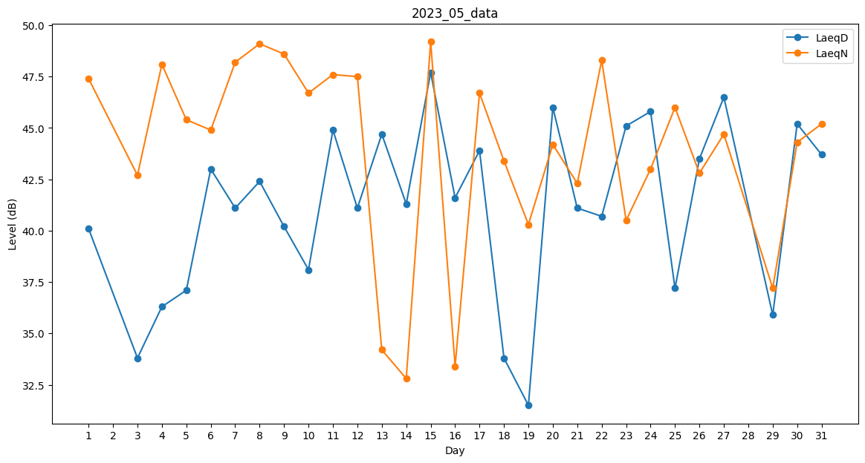
Day | LaeqD | LaeqN
1 | 40.1 | 47.4
2 | 49.3 | 0
3 | 33.8 | 42.7
4 | 36.3 | 48.1
5 | 37.1 | 45.4
6 | 43 | 44.9
7 | 41.1 | 48.2
8 | 42.4 | 49.1
9 | 40.2 | 48.6
10 | 38.1 | 46.7
11 | 44.9 | 47.6
12 | 41.1 | 47.5
13 | 44.7 | 34.2
14 | 41.3 | 32.8
15 | 47.7 | 49.2
16 | 41.6 | 33.4
17 | 43.9 | 46.7
18 | 33.8 | 43.4
19 | 31.5 | 40.3
20 | 46 | 44.2
21 | 41.1 | 42.3
22 | 40.7 | 48.3
23 | 45.1 | 40.5
24 | 45.8 | 43
25 | 37.2 | 46
26 | 43.5 | 42.8
27 | 46.5 | 44.7
28 | 0 | 43.8
29 | 35.9 | 37.2
30 | 45.2 | 44.3
31 | 43.7 | 45.2

